HRスキーマ
スキーマHR – 人事管理(Human Resources)部門では、会社の従業員および施設に関する情報を管理しています。
Human Resource(HR)レコードには、従業員ごとに識別番号、電子メール・アドレス、職種識別コード、給料および管理者が含まれています。給料に加えて歩合給を受け取る従業員もいます。
また、会社は組織内での職種についての情報も記録しています。各職種には、識別コード、役職、その職種の給料の上限と下限があります。長期間勤務している従業員の中には、複数の役割を担当している人もいます。従業員が退職すると、その従業員が勤務していた期間、職種識別番号および部署が記録されます。
サンプルになっている会社は様々な地域に分かれているため、倉庫および部署の所在地を記録しています。各従業員は、部署に配属されており、また各部署は、一意の部署番号または短縮名のいずれかで識別されます。各部署は、1つの所在地に関連付けられており、またそれぞれの所在地には、通りの名前、郵便番号、都市、州または県、国コードを含む完全な住所があります。
部署および倉庫の所在地には、国名、通貨記号、通貨名、地理的に位置する地域などの詳細を記録します。

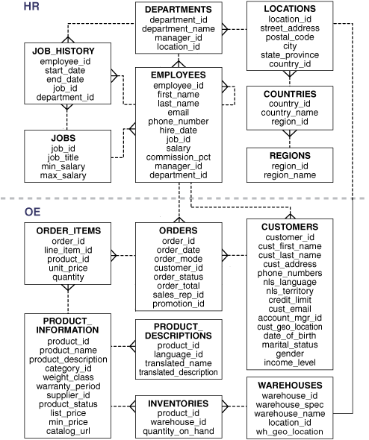

各テーブルの説明は下記URL参照
https://docs.oracle.com/cd/F32587_01/comsc/HR-sample-schema-table-descriptions.html#GUID-506C25CE-FA5D-472A-9C4C-F9EF200823EE

OEスキーマ
スキーマOE – 受注(Order Entry)部門では、様々なチャネルにわたる、会社の製品の在庫と販売を管理しています。
この会社は、コンピュータのハードウェアとソフトウェア、音楽、衣料、工具などいくつかの製品を販売しています。会社は、製品識別番号、その製品の分類、受注(OE)、重量によるグループ(出荷のため)、ある場合は保証期間、サプライヤ、製品の可用性ステータス、表示価格、最低販売価格、製造会社のURLアドレスを含む、これらの製品に関する情報を管理しています。また、在庫がある倉庫、在庫数などすべての製品に対する在庫情報も記録されます。世界中で製品が販売されているため、この会社は複数の言語で製品名と製品についての説明書を管理しています。
会社は、顧客の要望に応えるために、いくつかの場所に倉庫を設置しています。各倉庫には、倉庫識別番号、倉庫名、施設の説明および地域識別番号があります。
また、顧客情報も記録されています。各顧客には、識別番号があります。顧客レコードには、顧客の名前、町名、都市または県、国、電話番号(顧客ごとに最大5つまで)および郵便番号があります。インターネット経由で注文する顧客もいるため、電子メール・アドレスも記録されています。顧客は様々な言語を使用しているため、会社は顧客ごとに使用するネイティブ言語と地域を記録します。
また、顧客には一度に購入できる製品の総額を制限する与信限度額が設定されています。顧客管理者が任命されている顧客の場合は、この情報も記録されます。
顧客が発注すると、会社は受注日、受注方法、受注状況、出荷モード、受注数量および営業担当者を記録します。営業担当者は、顧客の顧客管理者と同一人物とはかぎりません。インターネット経由で受注した場合、営業担当者は記録されません。受注情報の他にも、受注した品目の数量、単価および製品も記録します。
スキーマOEには、XMLの注文書も含まれます。これらは、登録済のXMLスキーマpurchaseorder.xsdに対する検証後にOracle XML DB Repositoryに格納されます。これらのドキュメントには、SQLを使用した表purchaseorderの問合せ、パブリック・ビューRESOURCE_VIEWおよびPATH_VIEWの問合せ、XPath式を使用したリポジトリの問合せなど、様々な方法でアクセスできます。
XMLの注文書は、Oracle XML DB Repositoryフォルダ$ORACLE_HOME/rdbms/demo/order_entry/2002/monthに格納されます。ここで、monthとは3文字の月を表す略称(Jan、Feb、Marなど)です。

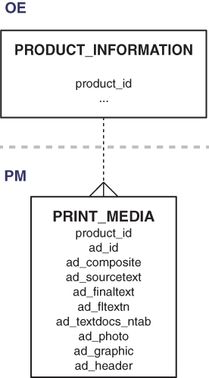

各テーブルの説明は下記URL参照
https://docs.oracle.com/cd/F32587_01/comsc/HR-sample-schema-table-descriptions.html#GUID-506C25CE-FA5D-472A-9C4C-F9EF200823EE

SHスキーマ
スキーマSH – 販売(Sales)部門では、ビジネス上の判断に役立つ事業統計を管理しています。
サンプルの会社では、大規模な事業を行っているため、意思決定支援のために事業統計レポートを作成します。これらのレポートの多くは、時間ベースで作成され蓄積されます。つまり、過去のデータ傾向を分析できます。データをデータ・ウェアハウスにロードして、これらのレポート用の統計を定期的に収集します。これらのレポートでは、年、四半期、月、週ごとの売上げが製品別に表示されます。これらのレポートは、スキーマSales History (SH)を使用して格納されます。
また、販売が行われる流通チャネルのレポートも出力します。製品に対して特別な販売促進を実施する場合は、販売促進の効果を分析できます。地域によって販売を分析することもできます。

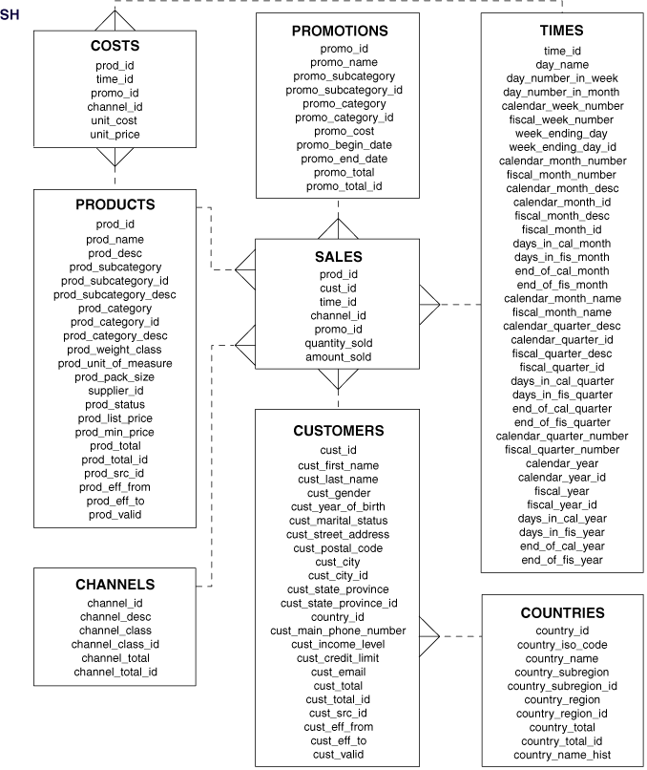

各テーブルの説明は下記URL参照
https://docs.oracle.com/cd/F32587_01/comsc/HR-sample-schema-table-descriptions.html#GUID-506C25CE-FA5D-472A-9C4C-F9EF200823EE

COスキーマ
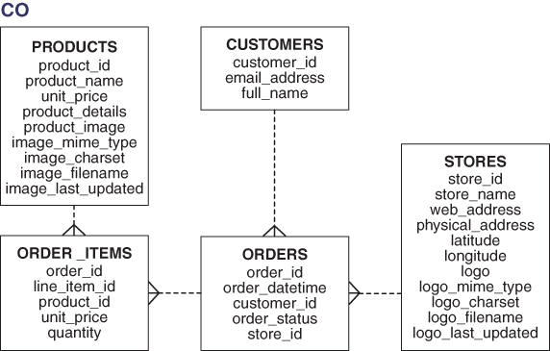
スキーマCO – 顧客注文(Customer Orders)部門では、顧客、製品、店舗および注文のデータで構成される簡単な小売アプリケーションがモデル化されています。
Customer Orders (CO)スキーマは、小売アプリケーションで行われたトランザクションの詳細を記録します。
COスキーマはOEスキーマと概念が似ています。COスキーマは最新のスキーマであり、JSONサポートなどのOracleデータベース12cの機能が強調されています。
この会社では、products表に保持される様々な製品を販売しています。各製品には、一意の識別番号、名前、価格、JSONオブジェクトに格納される詳細、および製品イメージの詳細があります。
顧客が発注した注文は、注文識別番号、注文が発注された日時、顧客の詳細、注文ステータスおよび店舗情報を使用して追跡されます。
注文識別番号を使用して、特定の注文の製品の詳細を追跡することもできます。製品の詳細、購入時の価格および数量が記録されます。
注文した顧客の情報が追跡されます。各顧客には、注文のやり取りに使用される識別番号、名前および電子メール・アドレスがあります。
顧客は、店舗で製品を購入するか、会社のWebサイトを介してオンラインで購入できます。この会社は、すべての店舗の情報、およびそれらに対応する物理的アドレスと仮想アドレスを格納しています。店舗の情報は注文詳細にも記録されます。

